evaluación
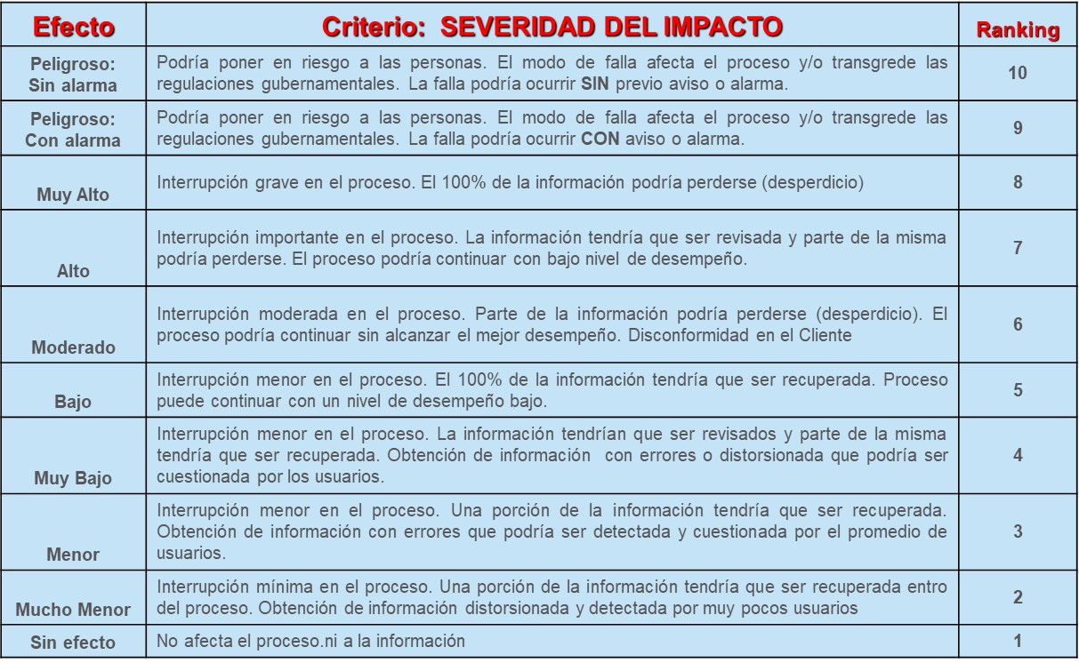
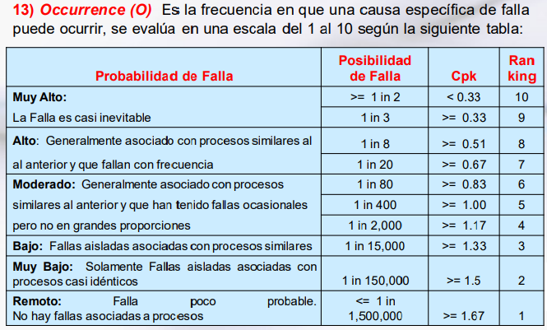

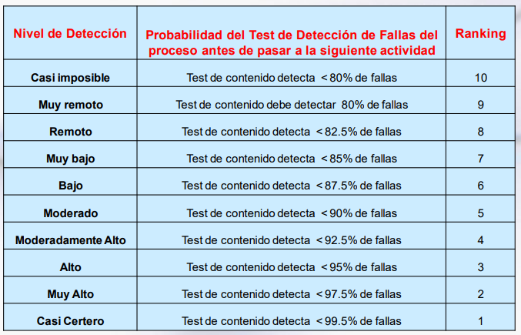

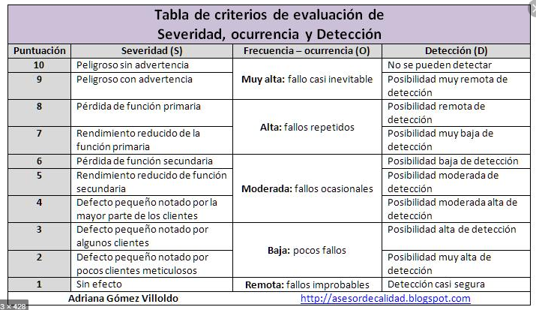

10 |  | S | F | D
 | 10 | ALTO |  |  | 1000
 | 9 |  |  |  | 729 | 343 | 1000
 | 8 |  |  |  | 512
 | 7 |  |  |  | 343
 | 6 | MODERADO |  |  | 216 | 125 | 342
 | 5 |  |  |  | 125
 | 4 |  |  |  | 64
 | 3 | BAJO |  |  | 27
 | 2 |  |  |  | 8 | 1 | 124
 | 1 |  |  |  | 1

